Лист1
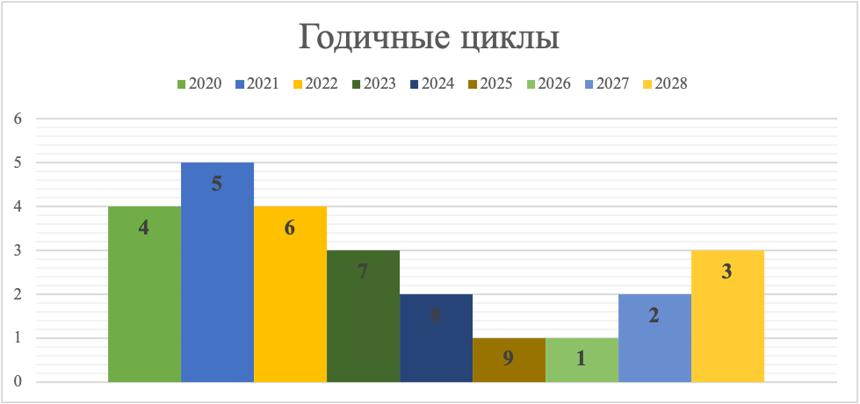
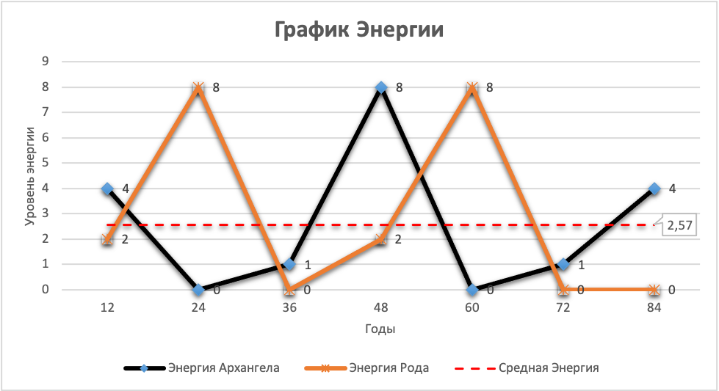
Акнур Касым 20/07/2002

ОПВ

 | 2021 - 5 цикл |  |  |  |  |  |  |  |  |  |  |  |  |  |  |  |  |  |  |  |  |  |  |  |  |  | 2021 | Метацикл - 2 | Задача по месяцу рождения

Планетарная задача Уровень души
 |  | Январь | 1 | Февраль | 1 | Март | 1 | Апрель | 1 | Май | 1 |  | Июнь | 1 | Июль | 1 | Август | 1 | Сентябрь | 1 | Октябрь | 1 | Ноябрь | 1 | Декабрь | 1
 |  |  | 2 |  | 2 |  | 2 |  | 2 |  | 2 |  |  | 2 |  | 2 |  | 2 |  | 2 |  | 2 |  | 2 |  | 2 | 2022
 |  |  | 3 |  | 3 |  | 3 |  | 3 |  | 3 |  |  | 3 |  | 3 |  | 3 |  | 3 |  | 3 |  | 3 |  | 3
Социальная Задача |  |  | 4 |  | 4 |  | 4 |  | 4 |  | 4 |  |  | 4 |  | 4 |  | 4 |  | 4 |  | 4 |  | 4 |  | 4
 |  |  | 5 |  | 5 |  | 5 |  | 5 |  | 5 |  |  | 5 |  | 5 |  | 5 |  | 5 |  | 5 |  | 5 |  | 5
 |  |  | 6 |  | 6 |  | 6 |  | 6 |  | 6 |  |  | 6 |  | 6 |  | 6 |  | 6 |  | 6 |  | 6 |  | 6 | 2023
 |  |  | 7 |  | 7 |  | 7 |  | 7 |  | 7 |  |  | 7 |  | 7 |  | 7 |  | 7 |  | 7 |  | 7 |  | 7
Задача по Имени |  |  | 8 |  | 8 |  | 8 |  | 8 |  | 8 |  |  | 8 |  | 8 |  | 8 |  | 8 |  | 8 |  | 8 |  | 8
 |  |  | 9 |  | 9 |  | 9 |  | 9 |  | 9 |  |  | 9 |  | 9 |  | 9 |  | 9 |  | 9 |  | 9 |  | 9
 |  |  | 10 |  | 10 |  | 10 |  | 10 |  | 10 |  |  | 10 |  | 10 |  | 10 |  | 10 |  | 10 |  | 10 |  | 10 | 2024
 |  |  | 11 |  | 11 |  | 11 |  | 11 |  | 11 |  |  | 11 |  | 11 |  | 11 |  | 11 |  | 11 |  | 11 |  | 11
 |  |  | 12 |  | 12 |  | 12 |  | 12 |  | 12 |  |  | 12 |  | 12 |  | 12 |  | 12 |  | 12 |  | 12 |  | 12
 |  |  | 13 |  | 13 |  | 13 |  | 13 |  | 13 |  |  | 13 |  | 13 |  | 13 |  | 13 |  | 13 |  | 13 |  | 13
 |  |  | 14 |  | 14 |  | 14 |  | 14 |  | 14 |  |  | 14 |  | 14 |  | 14 |  | 14 |  | 14 |  | 14 |  | 14
 |  |  | 15 |  | 15 |  | 15 |  | 15 |  | 15 |  |  | 15 |  | 15 |  | 15 |  | 15 |  | 15 |  | 15 |  | 15
 |  |  | 16 |  | 16 |  | 16 |  | 16 |  | 16 |  |  | 16 |  | 16 |  | 16 |  | 16 |  | 16 |  | 16 |  | 16 | 2025 | Метацикл - 3
 |  |  | 17 |  | 17 |  | 17 |  | 17 |  | 17 |  |  | 17 |  | 17 |  | 17 |  | 17 |  | 17 |  | 17 |  | 17
 |  |  | 18 |  | 18 |  | 18 |  | 18 |  | 18 |  |  | 18 |  | 18 |  | 18 |  | 18 |  | 18 |  | 18 |  | 18
 |  |  | 19 |  | 19 |  | 19 |  | 19 |  | 19 |  |  | 19 |  | 19 |  | 19 |  | 19 |  | 19 |  | 19 |  | 19
 |  |  | 20 |  | 20 |  | 20 |  | 20 |  | 20 |  |  | 20 |  | 20 |  | 20 |  | 20 |  | 20 |  | 20 |  | 20 | 2026
 |  |  | 21 |  | 21 |  | 21 |  | 21 |  | 21 |  |  | 21 |  | 21 |  | 21 |  | 21 |  | 21 |  | 21 |  | 21
 |  |  | 22 |  | 22 |  | 22 |  | 22 |  | 22 |  |  | 22 |  | 22 |  | 22 |  | 22 |  | 22 |  | 22 |  | 22
 |  |  | 23 |  | 23 |  | 23 |  | 23 |  | 23 |  |  | 23 |  | 23 |  | 23 |  | 23 |  | 23 |  | 23 |  | 23
 |  |  | 24 |  | 24 |  | 24 |  | 24 |  | 24 |  |  | 24 |  | 24 |  | 24 |  | 24 |  | 24 |  | 24 |  | 24 | 2027
 |  |  | 25 |  | 25 |  | 25 |  | 25 |  | 25 |  |  | 25 |  | 25 |  | 25 |  | 25 |  | 25 |  | 25 |  | 25
 |  |  | 26 |  | 26 |  | 26 |  | 26 |  | 26 |  |  | 26 |  | 26 |  | 26 |  | 26 |  | 26 |  | 26 |  | 26
 |  |  | 27 |  | 27 |  | 27 |  | 27 |  | 27 |  |  | 27 |  | 27 |  | 27 |  | 27 |  | 27 |  | 27 |  | 27
 |  |  | 28 |  | 28 |  | 28 |  | 28 |  | 28 |  |  | 28 |  | 28 |  | 28 |  | 28 |  | 28 |  | 28 |  | 28 | …
 |  |  | 29 |  |  |  | 29 |  | 29 |  | 29 |  |  | 29 |  | 29 |  | 29 |  | 29 |  | 29 |  | 29 |  | 29
 |  |  | 30 |  |  |  | 30 |  | 30 |  | 30 |  |  | 30 |  | 30 |  | 30 |  | 30 |  | 30 |  | 30 |  | 30
 |  |  | 31 |  |  |  | 31 |  |  |  | 31 |  |  |  |  | 31 |  | 31 |  |  |  | 31 |  |  |  | 31

 |  | Юпитер |  |  | Сатурн |  |  |  | Уран |  |  | Нептун |  |  |  | Меркурий |  |  |  | Венера |  |  |  | Марс

